关系图
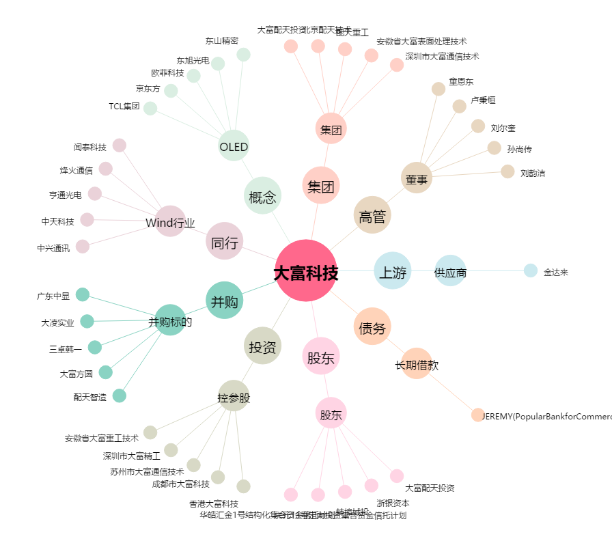
大富科技[300134.SZ] - 关系概览图

